Sheet1
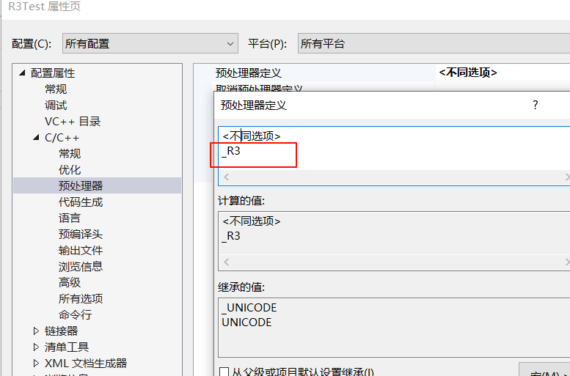
通信框架

 | 源码见 .code目录
 | R3Test项目属性设置

